信用交易
融资融券市场交易数据统计(2025-02-28)

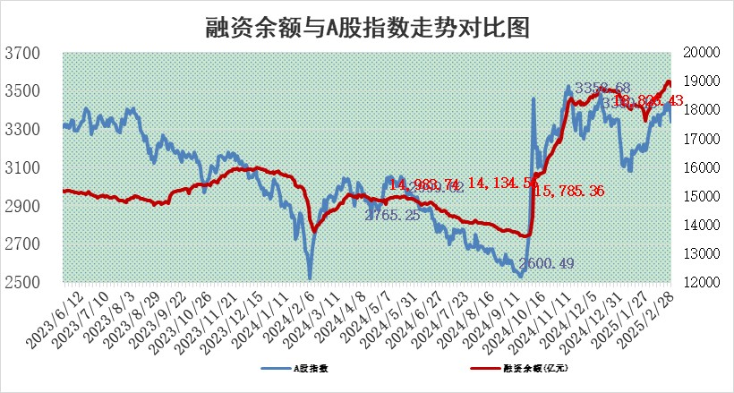
标的证券 | 融资融券余额（亿元） | 融资余额（亿元） | 融券余额（亿元） | 融资买入额（亿元） | 融资融券规模变化（亿元） | 融资余额增幅(‰) | 融券余额增幅(%)
统计数据 | 18,982.71 | 18,826.43 | 111.01 | 1,687.25 | -184.33 | -9.31 | -4.92

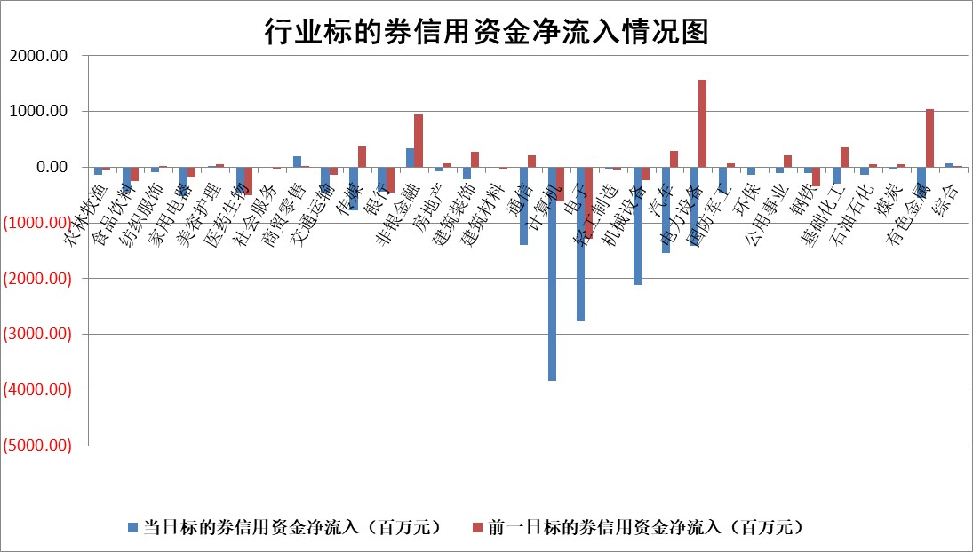

标的基金代码 | 标的基金简称 | 融资余额/市值(%) | 融资余额增幅(%) | 融资买入额/成交金额(%) | （融资余额净增额-融券余额净增额）/市值(‱) | 融券余额降幅(%) | ABS[（融资余额净增额-融券余额净增额）/市值净增额-1](%)
159902 | 华夏中小板ETF | 0.00 | 0.00 | 0.00 | 0.00 | 0.00 | 100.00
159915 | 易方达创业板ETF | 2.43 | 4.44 | 1145589.34 | 10.41 | 6.11 | 103.10
159919 | 嘉实沪深300ETF | 0.68 | -0.20 | 2.34 | 0.01 | 13.48 | 100.01
159920 | 华夏恒生ETF | 29.96 | -0.32 | 18.87 | -9.69 | 0.00 | 97.89
159922 | 嘉实中证500ETF | 0.53 | -35.68 | 7.81 | -27.38 | 11.51 | 90.02
159925 | 南方沪深300ETF | 0.47 | -34.57 | 0.16 | -25.00 | 0.00 | 88.23
159928 | 消费ETF | 2.81 | 4.93 | 17.03 | 13.23 | 0.13 | 95.50
159934 | 易方达黄金ETF | 48.51 | 0.11 | 12.22 | 5.26 | 0.00 | 104.48
159939 | 全指信息技术ETF | 0.68 | -4.36 | 369.72 | -9.16 | -137.98 | 99.35
159940 | 全指金融地产ETF | 0.33 | -1.60 | 0.00 | -0.53 | 0.00 | 99.66
159995 | 半导体芯片ETF | 2.31 | -1.73 | 290.38 | -3.36 | 6.94 | 99.07
159997 | 天弘中证电子ETF | 1.66 | 6.25 | 2.65 | 9.78 | 4.48 | 102.28
159998 | 天弘中证计算机主题ETF | 0.81 | 20.26 | 0.39 | 14.67 | 5.04 | 102.19
510050 | 华夏上证50ETF | 2.32 | 0.18 | 128.49 | 0.73 | 11.95 | 100.37
510180 | 华安上证180ETF | 0.52 | -1.09 | 3.73 | -0.38 | 32.25 | 99.78
510880 | 华泰柏瑞红利ETF | 1.11 | -2.08 | 4.41 | -2.32 | 17.26 | 96.91
510900 | 易方达恒生H股ETF | 34.16 | -0.17 | 6.41 | -5.79 | 0.00 | 98.57
511010 | 5年期国债ETF | 2.55 | 3.12 | 0.25 | 7.70 | 0.00 | 129.78
511380 | 可转债及可交换债券ETF | 1.81 | 31.69 | 27.11 | 43.50 | 0.00 | 144.50
512000 | 全指证券ETF | 6.42 | 0.71 | 24.03 | 4.96 | 3.16 | 102.15
512010 | 沪深300医药卫生ETF | 5.94 | 0.54 | 76.62 | 3.40 | 1.56 | 101.43
512070 | 沪深300非银ETF | 3.13 | -0.45 | 322.80 | -1.35 | 3.03 | 99.38
512400 | 南方中证申万有色金属ETF | 2.73 | 0.13 | 1.15 | 0.93 | 5.91 | 96.95
512580 | 广发中证环保产业ETF | 0.90 | -3.09 | 0.10 | -2.87 | 0.00 | 98.57
512660 | 国泰中证军工ETF | 2.59 | 4.16 | 17.04 | 10.82 | 5.99 | 116.47
512800 | 华宝中证银行ETF | 5.84 | -5.74 | 1.35 | -36.31 | -3.60 | 74.38
512980 | 广发中证传媒ETF | 1.95 | 8.33 | 183.18 | 15.42 | 2.37 | 102.46
515030 | 华夏中证新能源汽车ETF | 1.72 | -0.72 | 4.94 | 0.41 | 14.04 | 100.10
515050 | 华夏中证5G通信主题ETF | 1.21 | 21.01 | 7.47 | 22.80 | 22.50 | 105.05
515070 | 华夏中证人工智能ETF | 2.50 | -5.44 | 24.53 | -14.36 | 0.00 | 93.78
标的股票比较指标 |  | 融资余额/流通A股市值(%) | 融资余额增幅(%) | 融资买入额/成交金额(%) | （融资余额净增额-融券余额净增额）/流通A股市值(‱) | 融券余额降幅(%) | ABS[（融资余额净增额-融券余额净增额）/流通A股市值净增额-1](%)
前十名标的个股 |  | 鹏都农牧 | 海融科技 | 南大环境 | 有研新材 | 致尚科技 | 信德新材
 |  | 东旭光电 | 有研新材 | 中金辐照 | 民生健康 | 浙江荣泰 | 大金重工
 |  | 威创股份 | 中电兴发 | 恒逸石化 | 蜂助手 | 节能铁汉 | 美格智能
 |  | 海印股份 | 民生健康 | 蓝盾光电 | 中电兴发 | 腾达建设 | 昆药集团
 |  | 广汇汽车 | 蜂助手 | 轻纺城 | 海融科技 | 航天动力 | 招商南油
 |  | 首航高科 | 重庆百货 | 鼎阳科技 | 翔楼新材 | 罗莱生活 | 舍得酒业
 |  | 超华科技 | 深赛格 | 东诚药业 | 赛意信息 | 宁波精达 | 永冠新材
 |  | 联络互动 | 青达环保 | 长高电新 | 众智科技 | 三孚新科 | 大地熊
 |  | 爱康科技 | 赛意信息 | 宏润建设 | 蓝盾光电 | 海源复材 | 神州数码
 |  | 长江健康 | 南大环境 | 远信工业 | 青达环保 | 佳电股份 | 泰豪科技
后十名标的个股 |  | 晨鸣纸业 | 襄阳轴承 | 东睦股份 | 强瑞技术 | 宁波海运 | 古井贡酒
 |  | 中航电测 | 共进股份 | 沪硅产业 | 共进股份 | 涪陵电力 | 鑫宏业
 |  | 海通证券 | 盈峰环境 | 腾景科技 | 迅捷兴 | 芯能科技 | 蓝盾光电
 |  | 普利制药 | 博迁新材 | 亿华通 | 利和兴 | 天际股份 | 东华能源
 |  | 世纪华通 | 新点软件 | 群兴玩具 | 弘信电子 | 道恩股份 | 华塑科技
 |  | 观典防务 | 惠泰医疗 | 武汉控股 | 襄阳轴承 | 晶丰明源 | 龙迅股份
 |  | 卓朗科技 | 惠柏新材 | 晨鸣纸业 | 浙江众成 | 新锦动力 | 威孚高科
 |  | 凯撒文化 | 迅捷兴 | 中航电测 | 惠柏新材 | 天玑科技 | 民生健康
 |  | 惠程科技 | 强瑞技术 | 海通证券 | 世纪恒通 | 安恒信息 | 海源复材
 |  | 盛屯矿业 | 捷邦科技 | 普利制药 | 恒辉安防 | 蓝帆医疗 | 永信至诚
说明：1.以上普通交易数据和信用交易数据皆以交易日收盘后数据为基准；2.上述标的证券总数据只计算标的证券市场总数据，不包括从标的证券中调出去标的证券数据，所以与交易所公布的总值略有不同； 3.上述行业采用申万一级行业分类；4.以上标的基金和标的个股中比较的6个指标值中：前5个（从左至右）为正向指标，值越大排名越靠前；第6个为逆向指标，值越小，排名越靠前；5.第6个指标中ABS[]表示求绝对值，其主要用于考量信用资金相对净流入对股价相对净变化的贡献程度；6.数据来源：wind，交易所。

 |  |  |  | 证券代码 | 新增融资余额 | 融资买入额 | 融资买入增幅前10
 |  | 1 | 西部建设 | 002302 | 80643953 | 177472374 | 41%
 |  | 2 | 天键股份 | 301383 | 27855096 | 56831811 | 39%
 |  | 3 | 井松智能 | 688251 | 7040854 | 13763946 | 27%
 |  | 4 | 国电电力 | 600795 | 116116226 | 151740647 | 23%
 |  | 5 | 华立科技 | 301011 | 9342856 | 31199107 | 23%
 |  | 6 | 捷邦科技 | 301326 | 9066090 | 22350547 | 22%
 |  | 7 | 海利尔 | 603639 | 19864834 | 35520613 | 20%
 |  | 8 | 华研精机 | 301138 | 7597460 | 13339451 | 16%
 |  | 9 | 鹏辉能源 | 300438 | 83773067 | 304558811 | 16%
 |  | 10 | 建科股份 | 301115 | 7106455 | 29879412 | 15%

